Manuál
Zapnite Power Pivot

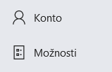

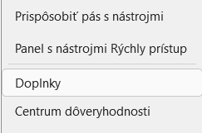

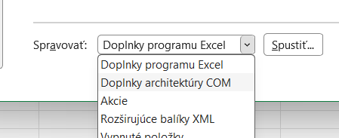

 | a Spustiť ---

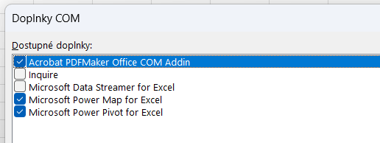

 |  | a potvrdiť OK

Vynulovanie filtra

Výber jedneho alebo viacerých údajov

Výber filtrov - podľa poradia
ako prvé vyberieme jeden z krajov
druhé v poradí budú okresy z vybratého kraja
a tretie v poradí na výber budú konkrétne obce
Viacnásobný výber
potom viete porovnávať napr. viac ako jednu obec

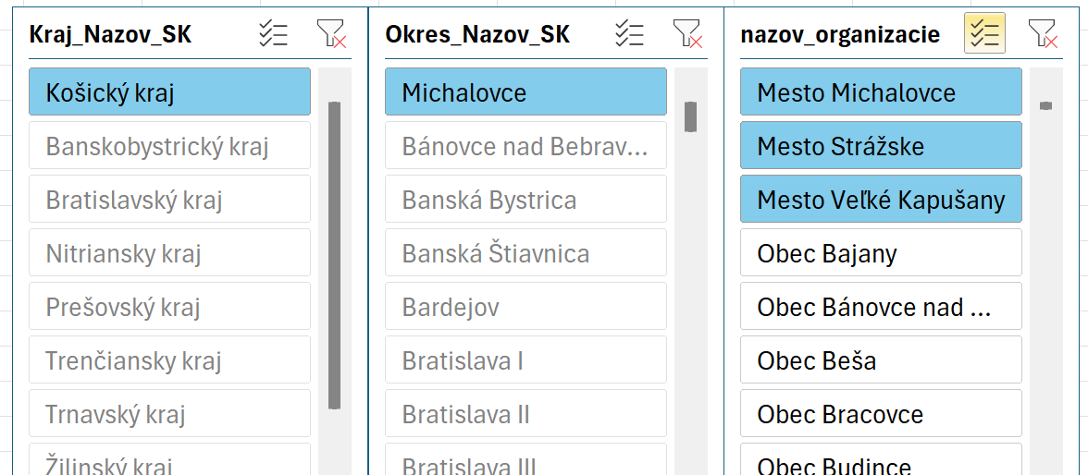

Zrušenie filtrov - podľa poradia
je opačným sledom výberu
Zrušenie viacnasovného výberu

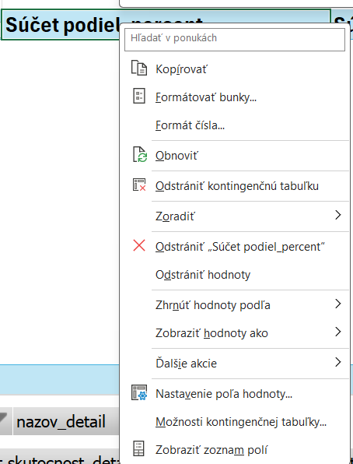

Pri údaji (pravým kliknutím na myške) v záhlavy údaja viete určiť poradie

Poradie na základe hodnoty
Výpočet ukazovateľa pre skupinu obcí (kraj, okres, obec, ) v danom roku

Zoradenie hodnoty na základe šípky za ukazovateľom
nazov_typ_ukazovatela | Zadlženosť
nazov_ukazovatela | Úverová_Zadĺženosť↓
rok | 2024

Označenia riadkov | Čitateľ | Menovateľ | Hodnota
Mesto Senec | 3,210,846.00 | 48,806,684.93 | 0.07
Obec Bernolákovo | 3,639,984.00 | 27,718,702.04 | 0.13
Obec Blatné |  | 3,678,699.39
Obec Boldog | 96,542.94 | 430,852.70 | 0.22
Obec Čataj |  | 1,047,932.49
Obec Dunajská Lužná | 2,085,239.25 | 9,899,715.45 | 0.21
Obec Hamuliakovo | 485,833.18 | 4,615,008.26 | 0.11
Obec Hrubá Borša | 147,906.22 | 1,913,991.46 | 0.08
Obec Hrubý Šúr |  | 909,345.35
Obec Hurbanova Ves |  | 1,041,851.32
Obec Chorvátsky Grob | 1,508,468.00 | 10,513,264.71 | 0.14
Obec Igram |  | 618,434.64
Obec Ivanka pri Dunaji | 2,021,450.30 | 14,497,142.50 | 0.14
Obec Kalinkovo | 220,507.63 | 2,493,889.56 | 0.09
Obec Kaplna | 122,515.32 | 623,366.52 | 0.20
Obec Kostolná pri Dunaji |  | 2,937,078.25
Obec Kráľová pri Senci | 396,632.00 | 4,004,397.63 | 0.10
Obec Malinovo | 215,018.99 | 7,768,698.66 | 0.03
Obec Miloslavov | 53,100.00 | 8,667,935.21 | 0.01
Obec Most pri Bratislave |  | 7,773,923.04
Obec Nová Dedinka | 46,235.12 | 5,309,042.69 | 0.01
Obec Nový Svet |  | 301,627.87
Obec Reca |  | 2,110,221.48
Obec Rovinka | 825,970.36 | 10,632,425.15 | 0.08
Obec Tomášov | 646,522.42 | 2,915,333.85 | 0.22
Obec Tureň |  | 859,580.72
Obec Veľký Biel | 1,188,467.57 | 3,000,058.12 | 0.40
Obec Vlky | 131,790.51 | 253,005.02 | 0.52
Obec Zálesie (00682110) | 566,000.00 | 2,571,569.39 | 0.22
Celkový súčet | 17,609,029.81 | 187,913,778.40 | 2.96

Ukazovatel Roky
Výber konkretného ukazovateľa pre konkrétnu obec (za roky 2014 - 2024)

nazov_typ_ukazovatela | Zadlženosť
kod_ukazovatela | Celkova_Zadlzenost↓

Označenia riadkov | Podiel | Median | Dolny quartil | Horny quartil
Mesto Malacky
00304913
2024 | 0.443 | 0.505 | 0.346 | 0.661
2023 | 0.454 | 0.49 | 0.336 | 0.652
2022 | 0.41 | 0.488 | 0.331 | 0.649
2021 | 0.428 | 0.487 | 0.33 | 0.647
2020 | 0.514 | 0.487 | 0.326 | 0.646
2019 | 0.524 | 0.485 | 0.314 | 0.644
2018 | 0.519 | 0.467 | 0.294 | 0.624
2017 | 0.53 | 0.448 | 0.265 | 0.611
2016 | 0.545 | 0.456 | 0.263 | 0.623
2015 | 0.562 | 0.462 | 0.268 | 0.637
2014 | 0.563 | 0.447 | 0.249 | 0.625
 | Podiel | Median | Dolny quartil | Horny quartil
2024 | 0.443 | 0.505 | 0.346 | 0.661
2023 | 0.454 | 0.49 | 0.336 | 0.652
2022 | 0.41 | 0.488 | 0.331 | 0.649
2021 | 0.428 | 0.487 | 0.33 | 0.647
2020 | 0.514 | 0.487 | 0.326 | 0.646
2019 | 0.524 | 0.485 | 0.314 | 0.644
2018 | 0.519 | 0.467 | 0.294 | 0.624
2017 | 0.53 | 0.448 | 0.265 | 0.611
2016 | 0.545 | 0.456 | 0.263 | 0.623
2015 | 0.562 | 0.462 | 0.268 | 0.637
2014 | 0.563 | 0.447 | 0.249 | 0.625

Rank Ukazovatelov Obce
Rank konkretného ukazovateľa pre pre skupinu obcí (kraj ) v danom roku
Zoradenie hodnoty na základe šípky za ukazovateľom

kod_ukazovatela | Celkova_Zadlzenost↓
Počet hodnotení | 2893
Označenia riadkov | Rank - poradie | Podiel %
Obec Parihuzovce | 1 | 0.001
Obec Slavoška | 2 | 0.006
Obec Michajlov | 3 | 0.007
Obec Pečeňady | 4 | 0.008
Obec Brdárka | 5 | 0.013
Obec Abramová | 6 | 0.017
Obec Turnianska Nová Ves | 7 | 0.019
Obec Sikenica | 8 | 0.02
Obec Horný Pial | 9 | 0.022
Obec Pichné | 10 | 0.023
Obec Bajka | 11 | 0.024
Obec Ruská Volová | 11 | 0.024
Obec Višňové (00650161) | 12 | 0.031
Obec Horné Strháre | 13 | 0.032
Obec Ižipovce | 14 | 0.033
Obec Liptovská Anna | 14 | 0.033
Obec Jablonka | 15 | 0.034
Obec Vyškovce | 16 | 0.037
Obec Sklabinský Podzámok | 17 | 0.039
Mestská časť Košice - Ťahanovce | 18 | 0.04
Obec Ivančiná | 19 | 0.041
Obec Horná Štubňa | 19 | 0.041
Obec Kremná | 19 | 0.041
Obec Brestov nad Laborcom | 20 | 0.042
Obec Juskova Voľa | 20 | 0.042
Obec Kubáňovo | 21 | 0.043
Obec Padarovce | 22 | 0.044
Obec Lovčica Trubín | 23 | 0.045
Obec Uhrovské Podhradie | 24 | 0.047
Obec Veľké Bierovce | 24 | 0.047
Obec Nedanovce | 25 | 0.048
Obec Bobrovček | 26 | 0.052
Obec Dolné Zahorany | 26 | 0.052
Obec Obišovce | 26 | 0.052
Obec Drienovo | 27 | 0.053
Obec Dulovo | 27 | 0.053
Obec Zubák | 27 | 0.053
Obec Hrkovce | 28 | 0.054
Obec Krahule | 28 | 0.054
Obec Cimenná | 29 | 0.057
Obec Veľké Pole | 29 | 0.057
Obec Košická Belá | 30 | 0.058
Obec Ducové | 31 | 0.06
Obec Krškany | 31 | 0.06
Obec Štvrtok | 31 | 0.06
Obec Štós | 31 | 0.06
Obec Girovce | 32 | 0.061
Obec Geraltov | 33 | 0.062
Obec Liptovská Sielnica | 34 | 0.064
Obec Lužany | 34 | 0.064
Obec Bočiar | 35 | 0.065
Obec Blatné | 36 | 0.067
Obec Sielnica | 37 | 0.068
Obec Dolná Ves | 38 | 0.069
Obec Studená | 38 | 0.069
Obec Gáň | 39 | 0.07
Obec Baláže | 40 | 0.073
Obec Malé Kosihy | 40 | 0.073
Obec Úhorná | 40 | 0.073
Obec Vlčkovce | 40 | 0.073
Obec Jánovce (00306002) | 41 | 0.075
Obec Široké | 41 | 0.075
Obec Bušovce | 42 | 0.076
Obec Ihráč | 42 | 0.076
Obec Počúvadlo | 42 | 0.076
Obec Podhradík | 43 | 0.077
Obec Uhliská | 43 | 0.077
Obec Šípkov | 44 | 0.078
Obec Demänovská Dolina | 45 | 0.08
Obec Zombor | 45 | 0.08
Obec Čataj | 46 | 0.081
Obec Dolná Lehota | 47 | 0.082
Obec Hostišovce | 48 | 0.083
Obec Pavčina Lehota | 48 | 0.083
Mestská časť Košice - Džungľa | 49 | 0.084
Obec Vrbovka | 49 | 0.084
Obec Vyšné nad Hronom | 49 | 0.084
Obec Tatranská Javorina | 50 | 0.085
Obec Oreské (00325554) | 51 | 0.086
Obec Lúčka (00328481) | 52 | 0.087
Obec Liešno | 52 | 0.087
Obec Smolnícka Huta | 53 | 0.09
Obec Horná Krupá | 54 | 0.091
Obec Jaslovské Bohunice | 54 | 0.091
Obec Kľačany | 54 | 0.091
Obec Kalinov | 54 | 0.091
Obec Pongrácovce | 55 | 0.092
Obec Roškovce | 55 | 0.092
Obec Čremošné | 56 | 0.093
Obec Ratnovce | 57 | 0.094
Obec Korunková | 58 | 0.095
Obec Lieskovec (00323209) | 58 | 0.095
Obec Richnava | 58 | 0.095
Obec Zavar | 58 | 0.095
Obec Krivé | 59 | 0.096
Obec Malé Ozorovce | 60 | 0.098
Obec Môlča | 60 | 0.098
Obec Ladomirov | 61 | 0.099
Obec Horná Ves (31095933) | 62 | 0.1
Obec Klin nad Bodrogom | 62 | 0.1
Obec Livov | 62 | 0.1
Obec Nálepkovo | 62 | 0.1
Obec Pastuchov | 62 | 0.1
Obec Hanková | 63 | 0.101
Obec Paština Závada | 63 | 0.101
Obec Brestovec (00309435) | 64 | 0.102
Obec Horné Naštice | 64 | 0.102
Obec Ploske | 64 | 0.102
Obec Smolník | 64 | 0.102
Obec Patince | 65 | 0.103
Obec Horná Ves (00318108) | 66 | 0.104
Obec Trenčianska Turná | 67 | 0.107
Obec Kozelník | 68 | 0.108
Obec Poniky | 68 | 0.108
Obec Pavlová | 68 | 0.108
Obec Lieskovec (00647861) | 69 | 0.109
Obec Prosiek | 69 | 0.109
Obec Soblahov | 69 | 0.109
Obec Budikovany | 70 | 0.11
Obec Ľuboreč | 70 | 0.11
Obec Zlatná na Ostrove | 70 | 0.11
Obec Kopernica | 71 | 0.112
Obec Majcichov | 72 | 0.114
Obec Višňové (00312151) | 72 | 0.114
Obec Kľačno | 73 | 0.115
Obec Malé Krštenany | 73 | 0.115
Obec Chudá Lehota | 74 | 0.116
Obec Vozokany (00311324) | 74 | 0.116
Obec Banská Belá | 75 | 0.117
Obec Omastiná | 75 | 0.117
Obec Dubová (00304735) | 76 | 0.118
Obec Ľuboriečka | 76 | 0.118
Obec Hrlica | 77 | 0.119
Obec Kľak | 77 | 0.119
Obec Turová | 77 | 0.119
Obec Vlkanová | 77 | 0.119
Obec Veľký Lom | 77 | 0.119
Obec Lipovník (00310662) | 78 | 0.12
Obec Lehôtka | 78 | 0.12
Obec Ľubica | 79 | 0.121
Obec Potôčky | 79 | 0.121
Obec Smrečany | 79 | 0.121
Mestská časť Košice - Západ | 80 | 0.122
Obec Železná Breznica | 80 | 0.122
Obec Višňové (00648078) | 80 | 0.122
Obec Zábiedovo | 81 | 0.123
Obec Rosina | 82 | 0.124
Obec Veľké Borové | 82 | 0.124
Obec Čaradice | 83 | 0.125
Obec Mošurov | 84 | 0.126
Obec Ovčiarsko | 85 | 0.129
Obec Potok (00649902) | 86 | 0.13
Mesto Svätý Jur | 87 | 0.131
Obec Čierna Lehota (00328154) | 87 | 0.131
Obec Falkušovce | 87 | 0.131
Obec Veterná Poruba | 87 | 0.131
Obec Valaská | 88 | 0.132
Obec Ardovo | 89 | 0.133
Mesto Pezinok | 89 | 0.133
Obec Podhájska | 89 | 0.133
...

Median Kraje Okresy Roky
...
Označenia riadkov | Median | Dolný Quartil | Horný Quartil
2016 | 1.824 | 1.343 | 2.618
2017 | 1.796 | 1.352 | 2.553
2018 | 1.864 | 1.408 | 2.641
2019 | 1.932 | 1.448 | 2.791
2020 | 1.937 | 1.475 | 2.795
2021 | 1.941 | 1.487 | 2.823
2022 | 1.937 | 1.489 | 2.818
2023 | 1.948 | 1.499 | 2.848
2024 | 2.007 | 1.515 | 2.915

 | Median | Dolný Quartil | Horný Quartil
2014 | 1.784 | 1.315 | 2.622
2015 | 1.846 | 1.348 | 2.706
2016 | 1.824 | 1.343 | 2.618
2017 | 1.796 | 1.352 | 2.553
2018 | 1.864 | 1.408 | 2.641
2019 | 1.932 | 1.448 | 2.791
2020 | 1.937 | 1.475 | 2.795
2021 | 1.941 | 1.487 | 2.823
2022 | 1.937 | 1.489 | 2.818
2023 | 1.948 | 1.499 | 2.848
2024 | 2.007 | 1.515 | 2.915

Finančné ukazovatele podľa krajov (8) (všetky obce ) v jednotlivých rokoch
nazov_typ_ukazovatela | Zadlženosť
nazov_ukazovatela | Finančná_Páka↑
rok | 2024

Označenia riadkov | Median | Dolny Quartil | Horny Quartil
Banskobystrický kraj | 1.794 | 1.384 | 2.665
Bratislavský kraj | 1.793 | 1.419 | 2.323
Košický kraj | 2.187 | 1.604 | 3.185
Nitriansky kraj | 2.018 | 1.561 | 2.725
Prešovský kraj | 2.37 | 1.663 | 3.721
Trenčiansky kraj | 1.868 | 1.438 | 2.381
Trnavský kraj | 1.961 | 1.549 | 2.776
Žilinský kraj | 1.785 | 1.436 | 2.285

Finančné ukazovatele podľa okresov(80) (všetky obce ) v jednotlivých rokoch
nazov_typ_ukazovatela | Zadlženosť
nazov_ukazovatela | Finančná_Páka↑
rok | 2024

Označenia riadkov | Median | Dolny quartil | Horny quartil
Bánovce nad Bebravou | 1.696 | 1.38 | 2.199
Banská Bystrica | 1.442 | 1.281 | 1.673
Banská Štiavnica | 1.802 | 1.303 | 3.268
Bardejov | 2.618 | 1.773 | 4.408
...

